2018-Ersatz
ÖSTERREICHISCHER RODELVERBAND
ZVR-Zahl: 057900911
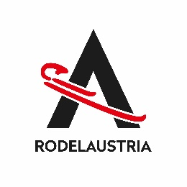
Antrag auf Erstausststellung einer SPORTLIZENZ
Nachname: |  |  |  |  |  |  | Vorname:
Geb.-Datum: |  |  |  |  |  |  | Beruf:
Adresse:
 | PLZ |  | Ort |  |  |  | Strasse |  |  |  | Nr.
Telefon:
 | Festnetz |  |  |  |  |  | Mobiltelefon

 | Fax |  |  |  |  | email
Nationalität:
Verein:

Dachverband: | ASVÖ |  |  |  | UNION |  |  |  |  | ASKÖ

Sportzweig: |  |  |  | KUNSTBAHN |  |  |  |  | NATURBAHN

Beilagen: | Ärztliches Attest (nicht älter als 3 Monate) Passbild (digital - nicht älter als 6 Monate) Reisepasskopie

 |  |  |  |  |  |  | Unterschrift (Sportler)

Ort |  |  |  | Datum |  |  | Unterschrift (Vereinsfunktionär) + Vereinsstempel
Name des Vereinsfunktionärs in Blockschrift >

Bei minderjährigen Personen:
 |  |  |  |  |  |  | Unterschrift des Erziehungsberechtigten
Der Sportler anerkennt die gültigen Bestimmungen der Österreichischen Rodelordnung (ÖRO), die Disziplinarordnung und die Datenschutzbestimmungen des ÖRV. (www.rodel-austria.at)

Antrag an ÖRV-Sekretariat - office@rodel-austria.at weiterleiten

Wird vom Verband ausgefüllt!

Lizenz-Nummer: |  | LG/AUT/ |  |  | / |  |  | / | vergeben

Lizenz ausgestellt und in EDV erfasst am:
 |  |  |  |  |  |  |  |  |  | Datum

